Накладная-№3
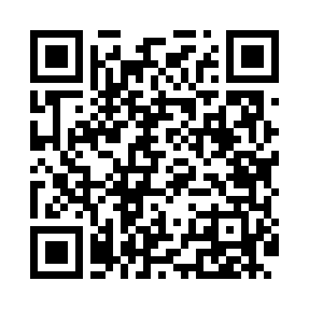
Номер товарно-транспортной накладной: |  |  | Торговый представитель: Kamol aka
Поставщик: Toshkent falcon fly 2 |  |  | Телефон торгового представителя: +998979626299
Дата отгрузки: 12.10.2025 |  |  | Контрагент: Dona zakass
Дата консигнации: |  |  | Адрес:
Доставщик: |  |  | Телефон:
Телефон доставщика:
Время заказа: 12.10.2025 11:02:43
№ | Штрих-код | Название товаров (работ,услуг) | Количество | Количество в кейсе | Цена | Сумма
 |  |  | 10 |  |  | 562000
1 | 6920250467573 | Пластмассовая чашка с тарелкой 5504 DB-67-130 /DB-67-131 | 6 | 6 шт. | 50,000 | 300,000
2 | 6972647550177 | Швабра для мытья пола DB-83-36 | 2 | 2 шт. | 60,000 | 120,000
3 | 6930419700151 | Ручной совок с веником для уборки пола 107-10 73 DB-83-124 | 1 | 1 шт. | 50,000 | 50,000
4 | 6972019090010 | Ручной совок с веником для уборки пола 62-180 7 DB-83-94 | 1 | 1 шт. | 92,000 | 92,000
Итого: 562000

